Grt эклогитов и гр пироксенитов
Результаты изучения гранатов методом LA-ICP-MS. МЕТАСОМАТИЧЕСКИЕ ПРЕОБРАЗОВАНИЯ КСЕНОЛИТОВ МАНТИЙНЫХ ЭКЛОГИТОВ И ГРАНАТОВЫХ ПИРОКСЕНИТОВ ИЗ КИМБЕРЛИТОВ ТРУБКИ им. В. ГРИБА, АРХАНГЕЛЬСКАЯ ПРОВИНЦИЯ, РОССИЯ . Н. М. Лебедева, А. А. Носова, Л. В. Сазонова, Ю. О. Ларионова
 | образец | группа граната | Ti | V | Cr | Co | Ni | Zn | Sr | Y | Zr | Nb | Ba | La | Ce | Pr | Nd | Sm | Eu | Gd | Tb | Dy | Ho | Er | Tm | Yb | Lu | Hf | Ta | Th | U | Zr/Hf |  | CI | La 0,237 | Ce 0,612 | Pr 0,095 | Nd 0,467 | Pm | Sm 0,153 | Eu 0,058 | Gd 0,2055 | Tb 0,0374 | Dy 0,254 | Ho 0,0566 | Er 0,1655 | Tm 0,0255 | Yb 0,17 | Lu 0,0254 | Zr/Y | (Dy/Yb)N | Eu/Eu* | (La/Sm)N | (Sm/Pr)N
Grt1 | 569-2. | эклогиты А | 1200 | 0.93 | 919.91 | - | - | 15.46 | 1.63 | 5.32 | 13.13 | 0.08 | 1.43 | 0.01 | 0.06 |  | 0.54 | 0.50 | 0.27 | 0.95 |  | 0.93 |  | 0.49 |  | 0.65 | - | 0.42 | - | - | 0.02 | 31 | эклогиты А | 569-2. | 0.04 | 0.09 | 0.00 | 1.15 |  | 3.24 | 4.57 | 4.63 | 0.00 | 3.68 | 0.00 | 2.95 | 0.00 | 3.84 | #VALUE! | 2.5 | 1.0 | 1.2 | 0.01
Grt1 | 569-2. | эклогиты А | 1200 | 0.98 | 921.25 | - | - | 16.51 | 3.90 | 5.96 | 19.68 | 0.20 | 3.05 | 0.03 | 0.12 |  | 1.27 | 0.75 | 0.46 | 0.82 |  | 0.94 |  | 0.72 |  | 0.90 | - | 0.41 | - | - | 0.02 | 48 | эклогиты А | 569-2. | 0.12 | 0.19 | 0.00 | 2.71 |  | 4.93 | 7.99 | 3.99 | 0.00 | 3.71 | 0.00 | 4.35 | 0.00 | 5.32 | #VALUE! | 3.3 | 0.7 | 1.8 | 0.02
Grt2 | 569-2. | эклогиты А | 1560 | 0.90 | 937.35 | - | - | 13.58 | 2.55 | 5.18 | 20.25 | 0.17 | 2.51 | 0.01 | 0.09 |  | 0.83 | 0.61 | 0.33 | 0.78 |  | 0.80 |  | 0.64 |  | 0.81 | - | 0.54 | - | - | 0.02 | 38 | эклогиты А | 569-2. | 0.06 | 0.15 | 0.00 | 1.77 |  | 4.02 | 5.64 | 3.81 | 0.00 | 3.15 | 0.00 | 3.87 | 0.00 | 4.78 | #VALUE! | 3.9 | 0.7 | 1.4
Grt 1 | 628-2 | эклогиты B | 1615 | 252 | 110 | 62 | 9 | 24 | 2 | 37 | 38 | 0.21 | 0.00 | 0.10 | 0.48 | 0.18 | 1.68 | 1.66 | 1.05 | 4.56 | 0.73 | 6.12 | 1.33 | 4.31 | 0.67 | 4.33 | 0.64 | 0.61 | <ПО | <ПО | <ПО | 63 | эклогиты B | 628-2 | 0.41 | 0.79 | 1.87 | 3.59 |  | 10.85 | 18.07 | 22.19 | 19.48 | 24.10 | 23.48 | 26.04 | 26.20 | 25.46 | 25.26 | 1.0 | 0.9 | 1.2
Grt 1 | 628-2 | эклогиты B | 1700 | 214 | 97 | 63 | 10 | 31 | 3 | 32 | 30 | 0.51 | 2.76 | 0.16 | 1.02 | 0.38 | 3.92 | 2.47 | 1.14 | 3.98 | 0.74 | 5.15 | 1.38 | 4.24 | 0.55 | 4.76 | 0.64 | 0.43 | <ПО | <ПО | 0.05 | 70 | эклогиты B | 628-2 | 0.67 | 1.67 | 3.98 | 8.40 |  | 16.12 | 19.72 | 19.39 | 19.69 | 20.27 | 24.36 | 25.63 | 21.70 | 28.00 | 25.01 | 0.9 | 0.7 | 1.1
Grt 1 | 628-2 | эклогиты B | 1471 | 201 | 94 | 63 | 10 | 32 | 2 | 32 | 32 | 0.30 | 1.43 | 0.16 | 0.77 | 0.32 | 3.44 | 2.91 | 1.05 | 4.03 | 0.70 | 5.34 | 1.22 | 3.80 | 0.52 | 3.82 | 0.74 | 0.44 | <ПО | <ПО | <ПО | 72 | эклогиты B | 628-2 | 0.66 | 1.25 | 3.32 | 7.36 |  | 19.03 | 18.04 | 19.60 | 18.60 | 21.02 | 21.55 | 22.97 | 20.46 | 22.46 | 29.18 | 1.0 | 0.9 | 0.9
Grt 1 | 628-2 | эклогиты B | 1819 | 229 | 106 | 69 | 14 | 34 | 2 | 38 | 40 | 0.32 | 2.26 | 0.18 | 0.82 | 0.40 | 3.80 | 2.82 | 1.17 | 3.95 | 0.92 | 6.14 | 1.54 | 4.60 | 0.72 | 5.47 | 0.82 | 0.60 | <ПО | <ПО | 0.05 | 66 | эклогиты B | 628-2 | 0.75 | 1.34 | 4.20 | 8.13 |  | 18.45 | 20.22 | 19.22 | 24.53 | 24.18 | 27.16 | 27.82 | 28.21 | 32.18 | 32.14 | 1.0 | 0.8 | 1.1
Grt 1 | 628-2 | эклогиты B | 1821 | 247 | 114 | 72 | 17 | 42 | 1 | 35 | 21 | 0.45 | 0.00 | 0.09 | 0.97 | 0.46 | 3.73 | 2.49 | 1.09 | 3.39 | 0.71 | 5.21 | 1.42 | 4.42 | 0.71 | 4.76 | 0.64 | 0.38 | <ПО | <ПО | 0.06 | 55 | эклогиты B | 628-2 | 0.40 | 1.58 | 4.79 | 7.98 |  | 16.27 | 18.72 | 16.51 | 18.92 | 20.49 | 25.15 | 26.69 | 27.85 | 27.99 | 25.32 | 0.6 | 0.7 | 1.1
Grt 1 | 628-2 | эклогиты B | 2125 | 253 | 110 | 77 | 19 | 44 | 3 | 38 | 26 | 0.77 | 1.62 | 0.09 | 1.27 | 0.49 | 4.97 | 3.53 | 1.53 | 3.97 | 0.86 | 6.05 | 1.56 | 4.68 | 0.64 | 5.18 | 0.70 | 0.46 | <ПО | <ПО | <ПО | 57 | эклогиты B | 628-2 | 0.39 | 2.07 | 5.19 | 10.64 |  | 23.07 | 26.31 | 19.31 | 22.97 | 23.81 | 27.64 | 28.26 | 25.05 | 30.49 | 27.60 | 0.7 | 0.8 | 1.2
Grt 1 | 628-2 | эклогиты B | 2105 | 246 | 113 | 75 | 18 | 45 | 1 | 38 | 20 | 0.40 | 0.00 | 0.10 | 1.07 | 0.48 | 4.12 | 1.91 | 0.91 | 3.45 | 0.74 | 5.66 | 1.51 | 4.40 | 0.64 | 4.78 | 0.81 | <ПО | <ПО | <ПО | <ПО |  | эклогиты B | 628-2 | 0.42 | 1.75 | 5.03 | 8.83 |  | 12.50 | 15.69 | 16.78 | 19.82 | 22.28 | 26.76 | 26.60 | 25.16 | 28.14 | 31.91 | 0.5 | 0.8 | 1.1
Grt 1 | 628-2 | эклогиты B | 2205 | 267 | 115 | 67 | 16 | 47 | 1 | 42 | 31 | 0.38 | 0.00 | 0.00 | 1.17 | 0.51 | 4.29 | 3.19 | 1.07 | 4.89 | 0.81 | 6.19 | 1.45 | 4.50 | 0.69 | 5.10 | 0.82 | 0.29 | <ПО | <ПО | <ПО | 106 | эклогиты B | 628-2 | 0.00 | 1.90 | 5.36 | 9.18 |  | 20.87 | 18.42 | 23.78 | 21.74 | 24.39 | 25.67 | 27.22 | 27.15 | 30.00 | 32.14 | 0.7 | 0.8 | 0.8
Grt 1 | 628-2 | эклогиты B | 2170 | 269 | 123 | 81 | 19 | 50 | 1 | 40 | 23 | 0.51 | 0.00 | 0.11 | 1.15 | 0.44 | 3.89 | 1.99 | 1.10 | 3.94 | 0.80 | 6.25 | 1.53 | 4.63 | 0.72 | 5.14 | 0.70 | 0.26 | <ПО | <ПО | 0.07 | 88 | эклогиты B | 628-2 | 0.46 | 1.88 | 4.62 | 8.33 |  | 13.01 | 18.93 | 19.19 | 21.35 | 24.60 | 27.00 | 28.01 | 28.25 | 30.21 | 27.62 | 0.6 | 0.8 | 1.2
Grt 1 | 628-2 | эклогиты B | 2176 | 277 | 144 | <ПО | 19 | 43 | 0.43 | 40 | 21 | 0.49 | 0.00 | 0.10 | 1.27 | 0.50 | 4.06 | 1.98 | 1.03 | 3.60 | 0.83 | 6.38 | 1.49 | 4.80 | 0.67 | 5.64 | 0.72 | 0.39 | <ПО | <ПО | 0.05 | 53 | эклогиты B | 628-2 | 0.43 | 2.07 | 5.21 | 8.70 |  | 12.97 | 17.74 | 17.50 | 22.24 | 25.11 | 26.36 | 28.99 | 26.45 | 33.19 | 28.33 | 0.5 | 0.8 | 1.2
Grt 2 | 628-2 | эклогиты B | 1653 | 232 | 97 | 64 | 11 | 27 | 13 | 33 | 40 | 1 | 13 | 1 | 2 | 0 | 2 | 2 | 1 | 4 | 1 | 5 | 2 | 4 | 1 | 5 | 1 | 1 | <ПО | <ПО | <ПО | 53 | эклогиты B | 628-2 | 3.34 | 3.06 | 2.71 | 5.15 |  | 12.86 | 19.06 | 18.45 | 24.26 | 20.93 | 26.55 | 24.34 | 23.85 | 29.96 | 29.10 | 1.2 | 0.7 | 1.2 | 0.26 | 4.7
Grt 2 | 628-2 | эклогиты B | 2412 | 315 | 140 | 52 | 5 | 15 | 1 | 40 | 74 | 0 | 1 | 0 | 0 | 0 | 1 | 1 | 1 | 2 | 1 | 5 | 1 | 5 | 1 | 6 | 1 | 1 | <ПО | <ПО | <ПО | 64 | эклогиты B | 628-2 | 0.22 | 0.31 | 0.79 | 1.77 |  | 4.27 | 9.92 | 11.14 | 16.56 | 18.96 | 25.89 | 32.40 | 35.12 | 33.13 | 41.02 | 1.9 | 0.6 | 1.4 | 0.05 | 5.4
Grt 2 | 628-2 | эклогиты B | 2316 | 294 | 141 | 51 | 10 | 18 | 2 | 43 | 54 | 0 | 2 | 0 | 0 | 0 | 1 | 1 | 1 | 3 | 1 | 6 | 1 | 5 | 1 | 6 | 1 | 1 | <ПО | <ПО | <ПО | 52 | эклогиты B | 628-2 | 0.67 | 0.46 | 0.77 | 1.85 |  | 5.91 | 10.86 | 12.50 | 17.46 | 22.52 | 25.49 | 28.81 | 31.41 | 36.69 | 38.13 | 1.3 | 0.6 | 1.3 | 0.11 | 7.6
Grt 1 | 764-2 | эклогиты B | 1609 | 370 | 200 | 71 | 21 | 63 | 1 | 31 | 18 | 1 | <ПО | <ПО | 1.79 | 1 | 6 | 3 | 1 | 3 | 1 | 5 | 1 | 4 | 1 | 4 | 1 | 0.24 | 0.08 | 0.04 | 0.12 | 74 | эклогиты B | 764-2 |  | 2.92 | 6.44 | 12.56 |  | 17.78 | 18.53 | 14.17 | 15.40 | 18.96 | 22.86 | 23.41 | 24.85 | 25.23 | 27.33 | 0.6 | 0.8 | 1.2
Grt 1 | 764-2 | эклогиты B | 1823 | 376 | 727 | 40 | 12 | 22 | 0.34 | 49 | 90 | 0.22 | <ПО | <ПО | <ПО | <ПО | 2 | 2 | 1 | 3 | 1 | 8 | 2 | 7 | 1 | 9 | 1 | 2 | 0.02 | <ПО | 0.01 | 58 | эклогиты B | 764-2 |  |  |  | 3.54 |  | 10.87 | 13.22 | 16.54 | 21.82 | 29.96 | 34.17 | 40.49 | 41.03 | 53.66 | 52.16 | 1.8 | 0.6 | 1.0
Grt 1 | 764-2 | эклогиты B | 1467 | 490 | 240 | 50 | 8 | 20 | 1 | 43 | 83 | 0.23 | <ПО | <ПО | <ПО | <ПО | 1 | 2 | 1 | 3 | 1 | 7 | 2 | 6 | 1 | 6 | 1 | 2 | 0.01 | 0.02 | 0.02 | 35 | эклогиты B | 764-2 |  |  |  | 2.30 |  | 9.89 | 13.02 | 16.95 | 20.27 | 26.23 | 29.89 | 37.09 | 39.20 | 36.36 | 33.27 | 1.9 | 0.7 | 1.0
Grt 1 | 764-2 | эклогиты B | 1742 | 353 | 236 | 56 | 16 | 24 | 1 | 35 | 63 | 0.40 | 0.25 | <ПО | <ПО | <ПО | 1 | 2 | 1 | 3 | 1 | 5 | 2 | 4 | 0.43 | 4 | 1 | 1 | 0.03 | <ПО | <ПО | 59 | эклогиты B | 764-2 |  |  |  | 2.65 |  | 11.33 | 10.20 | 16.76 | 14.72 | 20.33 | 28.59 | 26.24 | 16.74 | 21.93 | 28.23 | 1.8 | 0.9 | 0.7
Grt 1 | 764-2 | эклогиты B | 1719 | 317 | 242 | 60 | 22 | 28 | 0.30 | 35 | 41 | 0.09 | <ПО | <ПО | <ПО | <ПО | <ПО | <ПО | 1 | 3 | 1 | 6 | 1 | 5 | 1 | 5 | 1 | 1 | 0.01 | <ПО | <ПО | 38 | эклогиты B | 764-2 |  |  |  |  |  |  | 11.90 | 13.84 | 17.21 | 23.04 | 22.01 | 29.50 | 30.52 | 30.92 | 24.74 | 1.2 | 0.7
Grt 1 | 764-2 | эклогиты B | 1382 | 332 | 225 | 43 | 12 | 21 | 0.39 | 39 | 67 | 0.28 | 0.15 | <ПО | <ПО | <ПО | 1 | 2 | 1 | 3 | 1 | 7 | 2 | 6 | 1 | 6 | 1 | 1 | <ПО | <ПО | 0.01 | 50 | эклогиты B | 764-2 |  |  |  | 2.81 |  | 10.10 | 13.02 | 13.43 | 18.36 | 26.08 | 32.47 | 33.28 | 30.65 | 32.94 | 41.42 | 1.7 | 0.8 | 1.1
Grt 1 | 764-2 | эклогиты B | 1551 | 297 | 190 | 56 | 18 | 31 | 0.28 | 32 | 40 | 0.09 | <ПО | <ПО | <ПО | <ПО | <ПО | <ПО | 1 | 3 | 1 | 5 | 1 | 4 | 1 | 5 | 1 | 1 | 0.01 | <ПО | 0.01 | 53 | эклогиты B | 764-2 |  |  |  |  |  |  | 12.90 | 13.50 | 13.86 | 19.24 | 25.74 | 25.03 | 22.77 | 26.80 | 26.83 | 1.3 | 0.7
Grt 1 | 764-2 | эклогиты B | 1400 | 328 | 227 | 66 | 28 | 75 | 1 | 34 | 28 | 1 | <ПО | <ПО | 1.28 | 1 | 8 | 3 | 1 | 3 | 1 | 4 | 1 | 4 | 1 | 5 | 1 | 0.33 | 0.02 | <ПО | 0.10 | 86 | эклогиты B | 764-2 |  | 2.09 | 6.17 | 16.08 |  | 16.55 | 21.31 | 15.73 | 15.10 | 17.67 | 20.31 | 23.57 | 22.46 | 27.58 | 24.65 | 0.8 | 0.6 | 1.3
Grt 1 | 764-2 | эклогиты B | 1489 | 352 | 196 | 76 | 16 | 70 | 1 | 29 | 23 | 1 | <ПО | 0.17 | 1.50 | 1 | 5 | 2 | 1 | 3 | 1 | 5 | 1 | 4 | 1 | 4 | 1 | 0.24 | 0.05 | 0.06 | 0.06 | 95 | эклогиты B | 764-2 | 0.70 | 2.45 | 6.03 | 11.65 |  | 13.87 | 17.13 | 16.01 | 19.73 | 19.67 | 22.33 | 24.88 | 25.09 | 25.16 | 26.16 | 0.8 | 0.8 | 1.1
Grt 2 | 764-2 | эклогиты B | 1438 | 331 | 183 | 59 | 12 | 62 | 1 | 28 | 17 | 1 | <ПО | 0.13 | 1.54 | 1 | 5 | 2 | 1 | 3 | 1 | 4 | 1 | 4 | 1 | 4 | 1 | 0.22 | 0.08 | 0.04 | 0.16 | 79 | эклогиты B | 764-2 | 0.55 | 2.52 | 5.96 | 10.25 |  | 11.35 | 15.08 | 13.61 | 18.46 | 16.33 | 17.80 | 21.97 | 22.13 | 26.44 | 24.30 | 0.6 | 0.6 | 1.2 | 0.05 | 1.9
Grt 2 | 764-2 | эклогиты B | 1702 | 347 | 236 | 60 | 19 | 31 | 0.38 | 34 | 36 | 0.07 | <ПО | <ПО | 0.17 | 0.14 | 1 | 2 | 1 | 3 | 1 | 5 | 1 | 4 | 1 | 5 | 1 | 1 | 0.01 | 0.01 | <ПО | 44 | эклогиты B | 764-2 |  | 0.27 | 1.43 | 3.11 |  | 12.44 | 15.61 | 12.92 | 19.43 | 21.04 | 25.79 | 25.99 | 27.27 | 28.29 | 29.12 | 1.0 | 0.7 | 1.2 | 0.00 | 8.7
Grt 2 | 764-2 | эклогиты B | 1895 | 366 | 228 | 61 | 16 | 27 | 1 | 35 | 45 | 0.33 | 0.28 | <ПО | 0.54 | 0.00 | 1 | 2 | 1 | 2 | 1 | 5 | 1 | 4 | 1 | 5 | 1 | 1 | 0.02 | 0.01 | <ПО | 44 | эклогиты B | 764-2 |  | 0.88 | 0.00 | 3.06 |  | 11.62 | 15.96 | 11.58 | 15.59 | 18.76 | 22.04 | 25.04 | 27.34 | 30.13 | 28.74 | 1.3 | 0.6 | 1.4 | 0.00
Grt 2 | 764-2 | эклогиты B | 1963 | 391 | 224 | 61 | 15 | 31 | 0.26 | 32 | 49 | 0.12 | <ПО | <ПО | 0.18 | 0.16 | 2 | 1 | 1 | 3 | 1 | 5 | 1 | 3 | 1 | 5 | 1 | 1 | 0.01 | 0.01 | 0.01 | 53 | эклогиты B | 764-2 |  | 0.29 | 1.69 | 3.43 |  | 9.55 | 12.89 | 15.16 | 17.76 | 20.76 | 21.08 | 21.08 | 21.45 | 28.46 | 24.38 | 1.5 | 0.7 | 1.1 | 0.00 | 5.7
Grt 2 | 764-2 | эклогиты B | 1468 | 326 | 490 | 52 | 20 | 25 | 0.32 | 47 | 92 | 0.13 | <ПО | 0.02 | 0.25 | 0.12 | 2 | 2 | 1 | 4 | 1 | 7 | 2 | 7 | 1 | 8 | 1 | 1 | <ПО | 0.02 | 0.01 | 78 | эклогиты B | 764-2 | 0.07 | 0.40 | 1.31 | 3.30 |  | 12.62 | 15.94 | 19.71 | 27.21 | 27.94 | 37.74 | 43.24 | 43.22 | 48.53 | 44.29 | 2.0 | 0.6 | 1.0 | 0.01 | 9.7
Grt 2 | 764-2 | эклогиты B | 1253 | 299 | 207 | 70 | 24 | 76 | 2 | 31 | 24 | 1 | 1 | 0.36 | 1.90 | 1 | 5 | 2 | 1 | 4 | 1 | 5 | 1 | 4 | 1 | 5 | 1 | 0.49 | 0.07 | 0.11 | 0.08 | 49 | эклогиты B | 764-2 | 1.52 | 3.10 | 5.94 | 10.38 |  | 15.94 | 18.57 | 21.00 | 20.75 | 20.99 | 24.47 | 26.95 | 25.00 | 27.19 | 30.80 | 0.8 | 0.8 | 1.0 | 0.10 | 2.7
...

Cpx эклогитов и гр пироксенитов
Результаты изучения клинопиркосенов методом LA-ICP-MS. МЕТАСОМАТИЧЕСКИЕ ПРЕОБРАЗОВАНИЯ КСЕНОЛИТОВ МАНТИЙНЫХ ЭКЛОГИТОВ И ГРАНАТОВЫХ ПИРОКСЕНИТОВ ИЗ КИМБЕРЛИТОВ ТРУБКИ им. В. ГРИБА, АРХАНГЕЛЬСКАЯ ПРОВИНЦИЯ, РОССИЯ . Н. М. Лебедева, А. А. Носова, Л. В. Сазонова, Ю. О. Ларионова
образец | тип | группа граната | Ti | V | Ni | Sr | Y | Zr | Nb | Ba | La | Ce | Pr | Nd | Sm | Eu | Gd | Tb | Dy | Ho | Er | Tm | Yb | Lu | Hf | Ta | Pb | Th | U |  | CI
764-2 | Cpx 1 | эклогиты B | 861 | 436 | 258 | 404 | 1 | 27 | 1 | 1 | 7.25 | 22 | 3 | 15 | 3 | 0.36 | 1 | 0.125 | <ПО | <ПО | <ПО | <ПО | <ПО | <ПО | 1 | 0.11 | 1 | 0.07 | 0.02 | high Ca | 764-2
764-2 | Cpx 1 | эклогиты B | 868 | 444 | 237 | 402 | 1 | 29 | 1 | 0.06 | 6.79 | 23 | 4 | 16 | 2 | 0.44 | 1 | <ПО | <ПО | <ПО | <ПО | <ПО | <ПО | <ПО | 2 | 0.13 | 1 | 0.17 | 0.03 | high Ca | 764-2
764-2 | Cpx 1 | эклогиты B | 919 | 461 | 293 | 438 | 2 | 32 | 1 | 4 | 9.01 | 26 | 4 | 17 | 2 | 0.44 | <ПО | <ПО | <ПО | <ПО | <ПО | <ПО | <ПО | <ПО | 1 | 0.19 | 0.49 | 0.41 | 0.04 | high Ca | 764-2
764-2 | Cpx 1 | эклогиты B | 839 | 403 | 213 | 374 | 1 | 31 | 1 | 0.31 | 7.99 | 24 | 4 | 16 | 3 | 0.43 | 1 | <ПО | <ПО | <ПО | <ПО | <ПО | <ПО | <ПО | 1 | 0.16 | 1 | 0.17 | 0.03 | high Ca | 764-2
764-2 | Cpx 1 | эклогиты B | 880 | 411 | 254 | 377 | 1 | 29 | 1 | 0.31 | 7.22 | 21 | 4 | 16 | 2 | 0.44 | <ПО | <ПО | <ПО | <ПО | <ПО | <ПО | <ПО | <ПО | 1 | 0.13 | 1 | 0.12 | <ПО | high Ca | 764-2
764-2 | Cpx 1 | эклогиты B | 834 | 381 | 230 | 386 | 1 | 30 | 1 | 0.20 | 8.09 | 24 | 4 | 18 | 2 | 0.28 | <ПО | <ПО | <ПО | <ПО | <ПО | <ПО | <ПО | <ПО | 1 | 0.09 | 1 | 0.08 | 0.01 | high Ca | 764-2
764-2 | Cpx 1 | эклогиты B | 814 | 450 | 245 | 228 | 1 | 21 | 1 | 0.42 | 7.07 | 20 | 4 | 12 | 3 | 0.37 | 1 | <ПО | <ПО | <ПО | <ПО | <ПО | <ПО | <ПО | 1 | 0.15 | 1 | 0.05 | <ПО | high Ca | 764-2
764-2 | Cpx 1 | эклогиты B | 866 | 476 | 247 | 219 | 1 | 21 | 1 | 0.01 | 5.97 | 20 | 3 | 12 | 2 | 0.33 | 0.34 | 0.046 | 0.24 | 0.05 | <ПО | <ПО | <ПО | <ПО | 1 | 0.18 | 1 | 0.07 | <ПО | high Ca | 764-2
764-2 | Cpx 1 | эклогиты B | 826 | 432 | 260 | 254 | 1 | 23 | 1 | 0.33 | 7.08 | 22 | 4 | 14 | 2 | 0.35 | 1 | <ПО | <ПО | <ПО | <ПО | <ПО | <ПО | <ПО | 1 | 0.14 | 1 | 0.06 | 0.01 | high Ca | 764-2
764-2 | Cpx 1 | эклогиты B | 867 | 396 | 233 | 81 | 1 | 11 | 1 | 8 | 4.51 | 10 | 1 | 4 | <ПО | <ПО | <ПО | <ПО | <ПО | <ПО | <ПО | <ПО | <ПО | <ПО | 1 | 0.03 | 1 | 0.25 | 0.03 | high Ca | 764-2
764-2 | Cpx 1 | эклогиты B | 1015 | 482 | 271 | 100 | 1 | 9 | 1 | 0.45 | 4.74 | 10 | 1 | 4 | <ПО | <ПО | <ПО | <ПО | <ПО | <ПО | <ПО | <ПО | <ПО | <ПО | 1 | 0.02 | 1 | 0.25 | 0.02 | high Ca | 764-2
764-2 | Cpx 1 | эклогиты B | 931 | 438 | 248 | 121 | 1 | 12 | 1 | 0.41 | 7.82 | 18 | 2 | 7 | <ПО | <ПО | <ПО | <ПО | <ПО | <ПО | <ПО | <ПО | <ПО | <ПО | 1 | 0.08 | 1 | 0.31 | 0.04 | high Ca | 764-2
...

кальцит
Результаты изучения карбонатов методом LA-ICP-MS. МЕТАСОМАТИЧЕСКИЕ ПРЕОБРАЗОВАНИЯ КСЕНОЛИТОВ МАНТИЙНЫХ ЭКЛОГИТОВ И ГРАНАТОВЫХ ПИРОКСЕНИТОВ ИЗ КИМБЕРЛИТОВ ТРУБКИ им. В. ГРИБА, АРХАНГЕЛЬСКАЯ ПРОВИНЦИЯ, РОССИЯ . Н. М. Лебедеваa, *, А. А. Носоваa, Л. В. Сазоноваa, Ю. О. Ларионоваa
Образец | № анализа | петрографическая позиция | Ti | Mn | Fe | Rb | Sr | Y | Zr | Nb | Ba | La | Ce | Pr | Nd | Sm | Eu | Gd | Tb | Dy | Ho | Er | Tm | Yb | Lu | Hf | Th | U | REE
764-2 | 35 | карбонатное включение | 102 | 53 | 320 | 18 | 1914 | 3 | 67 | 0.44 | 194 | 3 | 4 | 1 | 2 | 1 | 0.04 | 1 | 0.04 | 0.30 | 0.11 | 0.20 | 0.02 | 0.07 | 0.07 | 2 | 1.14 | 0.24 | 12
764-2 | 34 | карбонатное включение | 95 | 70 | 327 | 19 | 777 | 3 | 59 | 0.32 | 196 | 3 | 5 | 1 | 2 | 0.43 | 0.07 | <ПО | 0.06 | 0.32 | 0.09 | 0.38 | 0.04 | 0.11 | 0.03 | 1 | 0.84 | 0.35 | 12
764-2 | 36 | карбонатное включение | 104 | 54 | 343 | 24 | 2463 | 3 | 80 | 0.49 | 248 | 4 | 5 | 1 | 3 | 1 | 0.10 | 1 | 0.06 | 1 | 0.13 | 0.35 | 0.05 | 0.32 | 0.08 | 2 | 1.14 | 0.42 | 16
764-2 | 37 | карбонатное включение | 103 | 72 | 411 | 30 | 1631 | 4 | 86 | 0.31 | 304 | 4 | 7 | 1 | 3 | 0.26 | 0.16 | 1 | 0.03 | 1 | 0.16 | 1 | 0.05 | 0.35 | 0.05 | 2 | 1.42 | 0.41 | 18
764-2 | 38 | карбонат-флогопитовый прожилок | 235 | 150 | 811 | 57 | 394 | 7 | 160 | 1 | 599 | 7 | 14 | 1 | 7 | 2 | 0.23 | 1 | 0.19 | 1 | 0.20 | 0.30 | 0.03 | 0.53 | 0.13 | 4 | 2.07 | 1.19 | 35
764-2 | 40 | карбонат-флогопитовый прожилок | 191 | 119 | 676 | 45 | 519 | 7 | 150 | 1 | 474 | 7 | 11 | 1 | 5 | 1 | 0.35 | 1 | 0.23 | 1 | 0.12 | 1 | 0.04 | 0.37 | 0.08 | 3 | 2.44 | 0.80 | 29

 | карбонатное включение |  |  |  |  |  | карбонат-флогопитовый прожилок
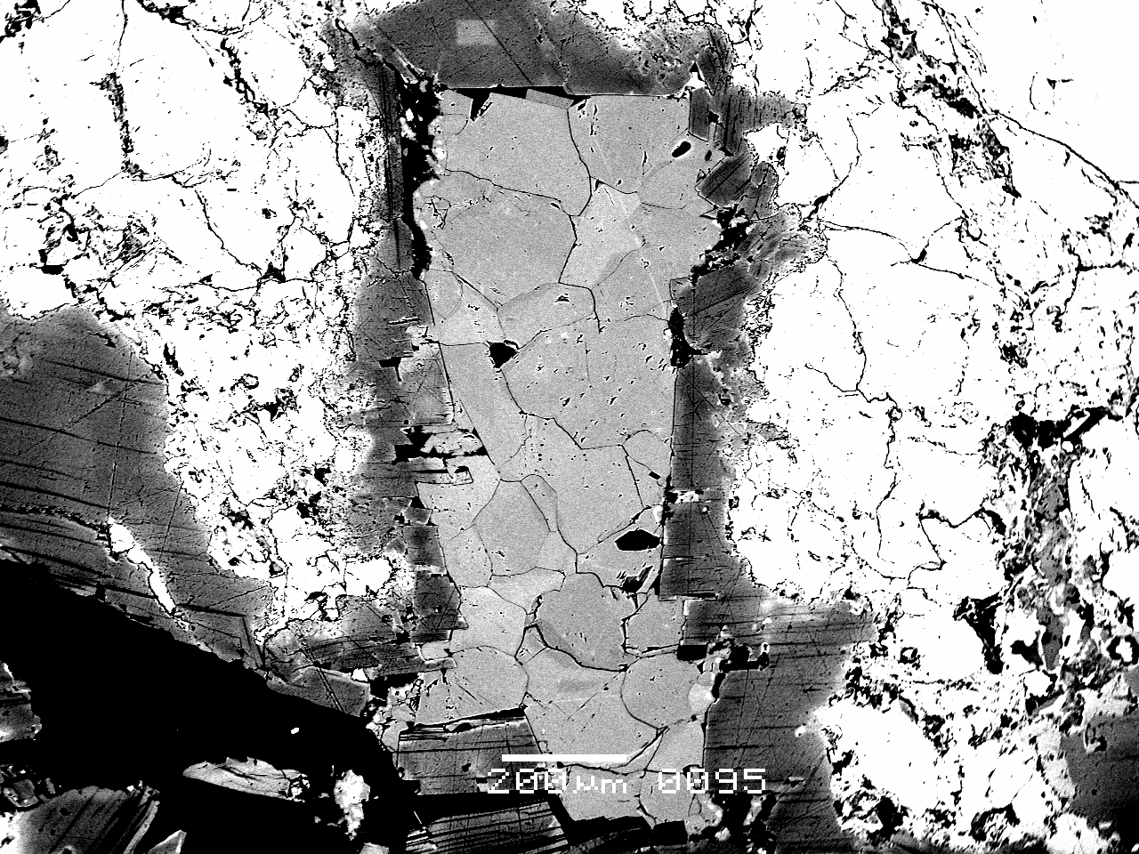
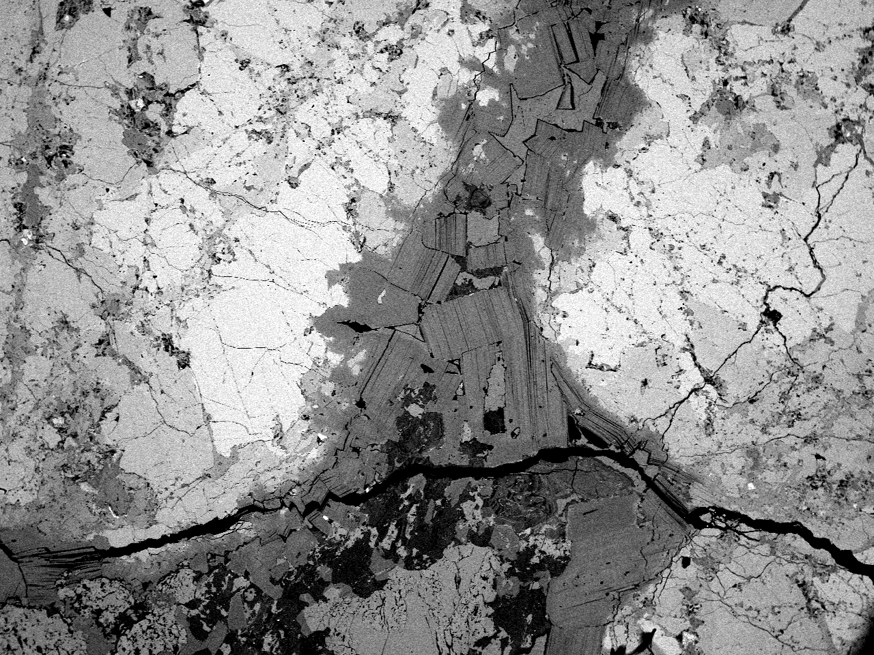

WR
Supplementary 3: ESM_3. Результаты изучения валовых анализов пород методом ICP-MS
 | 724-4 | 739-6 | 759-4a | 569-6 | 7734-9 | 6 | 903-1 | 698-5
Элементы | эклогиты B |  |  | C | пироксенит низко-Са |  |  | пироксенит высоко-Са
Ti | 4752 | 5193 | 3327 | 7282 | 3562 | 966 | 1032 | 7887
V | 265 | 274 | 239 | 324 | 280 | 359 | 308 | 157
Cr | 1193 | 540 | 746 | 281 | 397 | 994 | 2342 | 223
Mn | 1895 | 1860 | 1825 | 2154 | 1670 | 1362 | 1482 | 1464
Co | 56 | 59 | 51 | 58 | 40 | 35 | 161 | 48
Ni | 298 | 209 | 198 | 73 | 104 | 585 | 685 | 178
Cu | 20 | 254 | 145 | 92 | 34 | 2.0 | 13 | 88
Zn | 67 | 46 | 26 | 110 | 33 | 34 | 118 | 66
Rb | 108 | 4.9 | 14 | 1.7 | 1.7 | 5.4 | 12 | 14
...

рассчитанные составы пород
Результаты расчета валовых анализов . МЕТАСОМАТИЧЕСКИЕ ПРЕОБРАЗОВАНИЯ КСЕНОЛИТОВ МАНТИЙНЫХ ЭКЛОГИТОВ И ГРАНАТОВЫХ ПИРОКСЕНИТОВ ИЗ КИМБЕРЛИТОВ ТРУБКИ им. В. ГРИБА, АРХАНГЕЛЬСКАЯ ПРОВИНЦИЯ, РОССИЯ . Н. М. Лебедева, А. А. Носова, Л. В. Сазонова, Ю. О. Ларионова
 | 628-2 |  |  |  |  | 764-2 |  |  |  |  | 724-4 |  |  |  |  | 903-1
 | эклогиты B |  |  |  |  | эклогиты B |  |  |  |  | эклогиты B |  |  |  |  | пироксенит низко Са
cpx/grt | 70/30 | 60/40 | 50/50 | 40/60 | 30/70 | 70/30 | 60/40 | 50/50 | 40/60 | 30/70 | 70/30 | 60/40 | 50/50 | 40/60 | 30/70 | 70/30 | 60/40 | 50/50 | 40/60 | 30/70 | 628-2 | 764-2 | 724-4 | 903-1
 |  |  |  |  |  |  |  |  |  |  |  |  |  |  |  |  |  |  |  |  | Gd/Nd
59Co | 66.21 | 64.97 | 63.73 | 62.49 | 61.24 | 54.99 | 54.16 | 53.32 | 52.49 | 51.65 | 56.59 | 55.31 | 54.03 | 52.75 | 51.47 | 38.86 | 36.11 | 33.37 | 30.62 | 27.87 | 0.61052375464 | 0.77744453879 | 0.39526583043 | 0.16137508886
60Ni | 112.87 | 145.41 | 177.95 | 210.49 | 243.04 | 86.57 | 109.78 | 132.99 | 156.21 | 179.42 | 84.37 | 107.45 | 130.53 | 153.60 | 176.68 | 156.40 | 185.80 | 215.20 | 244.60 | 274.00 | Ce/Yb
88Sr | 127.29 | 169.25 | 211.21 | 253.17 | 295.13 | 85.04 | 113.18 | 141.31 | 169.45 | 197.58 | 109.82 | 146.15 | 182.48 | 218.81 | 255.13 | 186.83 | 240.70 | 294.57 | 348.44 | 402.31 | 1.5492784271 |  | 1.6446908527 | 22.925856205
89Y | 26.53 | 22.99 | 19.46 | 15.92 | 12.39 | 25.68 | 22.15 | 18.62 | 15.08 | 11.55 | 28.71 | 24.99 | 21.28 | 17.57 | 13.85 | 12.48 | 11.17 | 9.87 | 8.56 | 7.26
90Zr | 31.62 | 32.76 | 33.91 | 35.06 | 36.20 | 42.14 | 39.39 | 36.63 | 33.88 | 31.13 | 51.80 | 51.28 | 50.75 | 50.23 | 49.71 | 25.11 | 25.92 | 26.74 | 27.56 | 28.37
93Nb | 0.42 | 0.42 | 0.41 | 0.41 | 0.40 | 0.51 | 0.55 | 0.58 | 0.61 | 0.64 | 0.66 | 0.76 | 0.86 | 0.96 | 1.06 | 3.03 | 2.71 | 2.40 | 2.08 | 1.77
137Ba | 0.72 | 0.69 | 0.66 | 0.63 | 0.60 | 0.51 | 0.61 | 0.72 | 0.82 | 0.92 | 0.08 | 0.08 | 0.08 | 0.07 | 0.07 | 31.95 | 28.20 | 24.45 | 20.70 | 16.94
139La | 2.57 | 3.39 | 4.21 | 5.03 | 5.85 | 2.20 | 2.88 | 3.56 | 4.24 | 4.92 | 2.43 | 3.21 | 4.00 | 4.78 | 5.57 | 11.91 | 14.85 | 17.79 | 20.73 | 23.68
140Ce | 8.66 | 11.21 | 13.76 | 16.31 | 18.87 | 7.05 | 8.89 | 10.73 | 12.57 | 14.42 | 6.57 | 8.56 | 10.56 | 12.55 | 14.54 | 21.71 | 28.35 | 34.98 | 41.62 | 48.26
...

